벤포드 분석
분석 계정과목: | 94_국내제품매출액(40401)
금액 기준열: | 대변

벤포드 법칙 분석 결과
첫째 자리 수 | 실제 건수 | 실제 분포 (%) | 벤포드 분포 (%) | 차이 (%)
1 | 139 | 22.3 | 30.1 | -7.8
2 | 131 | 21 | 17.6 | 3.4
3 | 117 | 18.8 | 12.5 | 6.3
4 | 67 | 10.7 | 9.7 | 1
5 | 72 | 11.5 | 7.9 | 3.6
6 | 31 | 5 | 6.7 | -1.7
7 | 21 | 3.4 | 5.8 | -2.4
8 | 15 | 2.4 | 5.1 | -2.7
9 | 31 | 5 | 4.6 | 0.4

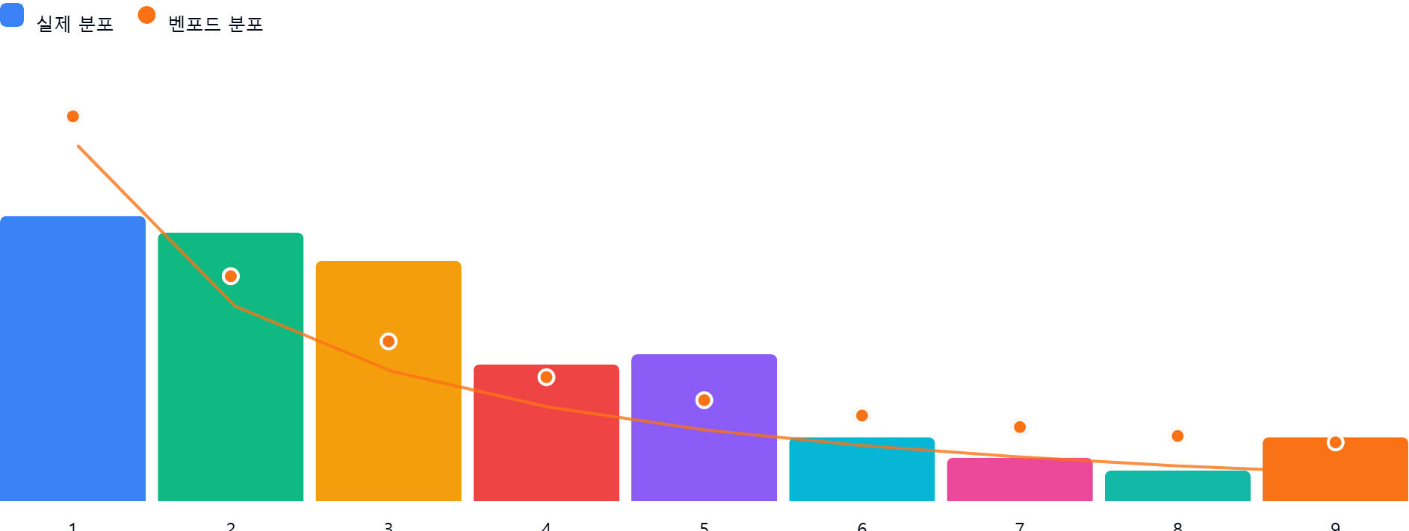

AI 감사인 의견
제시해주신 ‘94_국내제품매출액(40401)’ 계정에 대한 벤포드 법칙 분석 결과를 검토한 의견입니다.

---

## 1. 전반적 평가
본 분석 데이터(624건)를 검토한 결과, 전반적으로 **벤포드 법칙의 기대 분포와 상당한 편차**를 보이고 있습니다. 벤포드 법칙은 자연스러운 비즈니스 거래에서 발생하는 숫자들의 첫째 자리가 1에서 9로 갈수록 빈도가 낮아지는 분포(로그 분포)를 따를 것이라 가정합니다.

본 데이터는 1로 시작하는 빈도가 기대치(30.1%)보다 현저히 낮고(22.3%), 오히려 2와 3으로 시작하는 거래가 기대치보다 높게 나타나는 **'부자연스러운 왜곡'**이 관찰됩니다. 이는 매출 발생 방식이 정형화되어 있거나, 인위적인 금액 조정이 개입되었을 가능성을 배제할 수 없는 분포입니다.

## 2. 특이사항 및 잠재적 위험 분석
차이가 5% 이상 발생한 숫자는 **1(-7.8%)**과 **3(+6.3%)**입니다.

* **첫째 자리 '1'의 과소 현상 (-7.8%):**
* **의미:** 1로 시작하는 금액대(예: 100~199, 1,000~1,999 등)의 거래가 예상보다 적습니다.
* **잠재적 위험:** 매출액을 특정 기준 금액(결재 한도 등) 이하로 분할하여 입력하거나, 혹은 특정 금액대 이상으로 매출을 몰아넣기 위해 1로 시작하는 금액대를 회피했을 가능성이 있습니다.
* **첫째 자리 '3'의 과대 현상 (+6.3%):**
* **의미:** 3으로 시작하는 금액대(예: 300~399, 3,000~3,999 등)의 거래가 비정상적으로 많습니다.
* **잠재적 위험:** 내부 통제 정책상 특정 승인 권한이 필요한 금액 구간이 3으로 시작하는 범위와 관련이 있는지 확인이 필요합니다. 특정 매출액을 의도적으로 '3'으로 시작하는 금액으로 맞춰서 기록하는 행위(예: 결재 승인 범위를 피하기 위한 금액 분할 또는 고정)가 있는지 의심되는 지점입니다.

## 3. 권고사항
벤포드 법칙 분석은 이상 징후를 탐지하는 '스크리닝 도구'입니다. 해당 결과만으로 부정행위를 단정할 수 없으므로, 다음과 같은 후속 조치를 권고합니다.

1. **금액 분포 재확인 (히스토그램 분석):** 특정 금액대(특히 3,000~3,999 범위)에 데이터가 집중되어 있는지 확인하십시오. 동일한 금액의 반복적인 거래가 다수 존재하는지 확인이 필요합니다.
2. **승인 권한 한도 대조:** 회사 내부 규정상 결재권자가 변경되는 금액 구간(예: 300만 원, 3,000만 원 등)이 3으로 시작하는 금액대와 일치하는지 대조하십시오. 인위적인 매출 분할 거래(Structuring)가 있는지 파악해야 합니다.
3. **샘플링 상세 감사:**
* 첫째 자리가 '3'인 거래 건 중 무작위로 20~30건을 추출하여 관련 증빙(세금계산서, 계약서, 납품 확인서 등)을 검토하십시오.
* 거래처가 특정 업체에 편중되어 있는지, 거래 일자가 월말에 몰려 있는지 확인하십시오.
4. **거래 성격 검토:** '국내제품매출'은 일반적으로 수량과 단가에 의해 결정되어 자연스러운 분포를 따르는 경우가 많습니다. 만약 특정 제품군에서만 이러한 현상이 나타난다면, 해당 제품군의 판매 관리 프로세스에 인위적 개입 요소가 있는지 인터뷰하십시오.

**결론적으로, 본 데이터는 통계적 이상 징후를 보이고 있으므로 단순 우연으로 치부하기보다는 구체적인 거래 상세 내역 확인을 통한 실증 테스트(Substantive Test)가 반드시 수반되어야 합니다.**

